Området
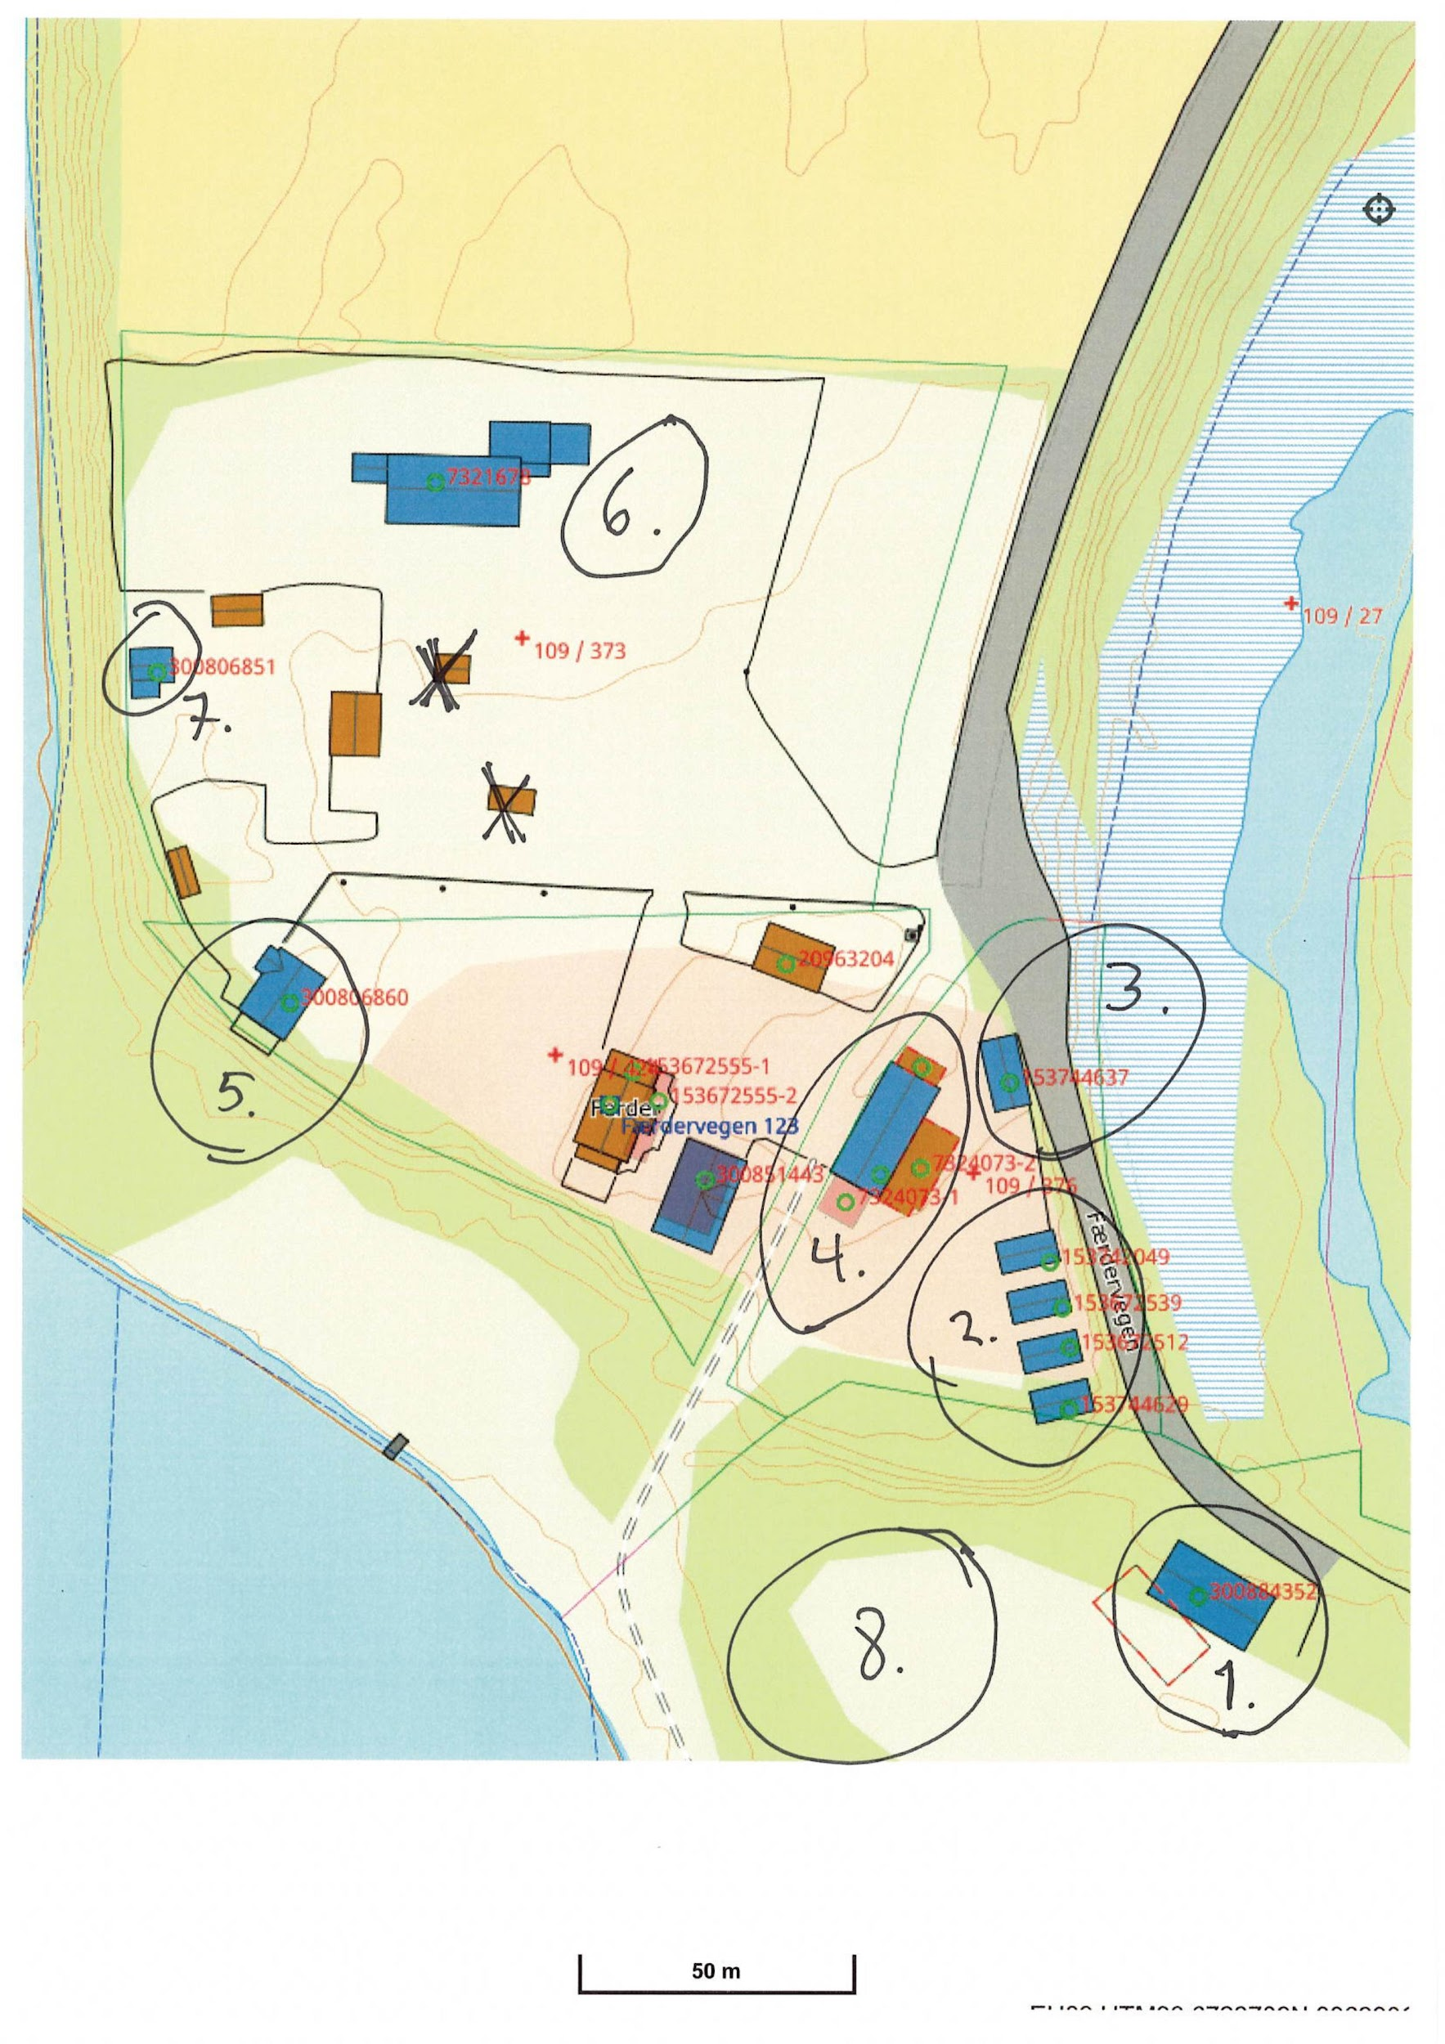
Oversikt bygg Flisa Camping

Nr: | Navn: | Størrelse m2:
1 | Sanitærbygg | 250
2 | Hytter Vesleofsen | 32
3 | Hytte Vedlsofsen 5 | 38
4 | Restaurant/resepsjon | 350
5 | Hytte Storofsen | 90
6 | Kontor TT
7 | Hytte ikke i bruk | 40
8 | Camping område ca 150 plasser

